Feuille inscription
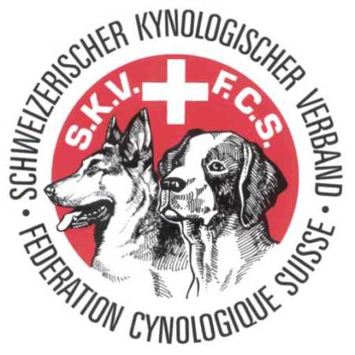
Séminaire AGILITY FCS Avec Patrick Martin
SKV Agility Seminare mit Patrick Martin
 |  | FEDERATION CYNOLOGIQUE SUISSE SCHWEIZERISCHER KYNOLOGISCHER VERBAND

Participant / Teilnehmer |  |  |  |  | Chien / Hund |  |  |  |  |  |  | Jours / Tage |  |  |  |  |  | Nombres / Zahlen
Nom |  | Prénom | Téléphone | Adresse e-mail | Nom | Age | Alter | Catégorie | Kategorie | Niveau | Ebene | Samedi * | Samstag * | Dimanche * | Sonntag * | Camping-Car | Camper | Repas samedi | Essen Samstag | Repas dimanche | Essen Sonntag | Accompagnants | Begleitpersonen
Name |  | Vorname | Telefon | E-mail Adresse | Name
1
2
3
4
5
6
7
8
9
10
11
12
13
14
15
 | TOTAL |  |  |  |  |  |  |  |  |  |  | 0 |  | 0 |  | 0 |  | 0 |  | 0 |  | 0
A RETOURNER A : |  |  | Sergio Martinho
SENDEN AN : |  |  | secrétaire CA - AK Sekretär |  | CLUB PARTICIPANT :
 |  |  | secretaire-ca@ch-fcs-skv.ch |  | TEILNEHMENDER KLUB :
DELAI / FRIST : |  |  | 24 avril 2024 / 24. April 2024

